ENCABEZADO
Fábrica Fashion es una empresa en Guatemala que ofrece diseños especiales de ropa basados en las tendencias actuales y a un precio accesible. Actualmente sólo opera con una tienda en la ciudad capital, pero desea abrir otras tiendas el próximo año. La misión de la empresa es convertirse en la primera opción de ropa casual para sus clientes, por su estilo y valor. Usted, como analista financiero de la empresa, ha sido designado para analizar diferentes oportunidades de inversión que se tienen para el año 2023. Usted cuenta con la siguiente información correspondiente al año 2022.

Precio de venta por unidad | Q300.00 |  | Opción | Tienda | Inversión Inicial | FNE anual proyectado | Año | 1 | 2 | 3 | 4
Unidades vendidas en el año | 600 |  | 1 | Escuintla | Q150,000 | Q72,250 | 0 | -Q150,000.00 | -Q175,000.00 | -Q200,000.00 | -Q300,000.00
Costo de materias primas | Q 75.00 / unidad |  | 2 | Antigua | Q175,000 | Q75,000 | 1 | Q72,250.00 | Q75,000.00 | Q79,250.00 | Q81,000.00
Costo de mano de obra | Q 50.00 / unidad |  | 3 | Quetzaltenango | Q200,000 | Q79,250 | 2 | Q72,250.00 | Q75,000.00 | Q79,250.00 | Q81,000.00
Gastos Indirectos de fábrica (Costos Fijos) | Q10,000 |  | 4 | Zacapa | Q300,000 | Q81,000 | 3 | Q72,250.00 | Q75,000.00 | Q79,250.00 | Q81,000.00
Gastos de Administración y Ventas | Q5,000 |  |  |  |  |  | 4 | Q72,250.00 | Q75,000.00 | Q79,250.00 | Q81,000.00
Valor adeudado de un Préstamo Bancario | Q 120,000 (Saldo al final del año) |  |  |  |  |  | 5 | Q72,250.00 | Q75,000.00 | Q79,250.00 | Q81,000.00
Tasa interés sobre préstamo bancario actual | 10% anual |  |  |  |  |  | TIR | 38.8% | 32.3% | 28.2% | 10.9%
Número de acciones preferentes | 1,300 en circulación |  |  |  |  |  | VPN | Q46,178.68 | Q28,645.69 | Q10,239.74 | -Q85,117.74
Precio actual/ acción preferente | Q45 |  |  |  |  |  | Programa de Oportunidades de Inversión (POI)
Número de acciones comunes | 2,500 en circulación |  |  |  |  |  | OPCIÓN | TIR | Inversión inicial | Inversión Acumulada
ISR | 25% |  |  |  |  |  | 1 | 38.8% | Q150,000 | Q150,000
Precio actual/ acción común | Q28 |  |  |  |  |  | 2 | 32.3% | Q175,000 | Q325,000
Política de Dividendos comunes | 35% sobre utilidades |  |  |  |  |  | 3 | 28.2% | Q200,000 | Q525,000
Utilidades Retenidas acumuladas (inicio de año) | Q125,000 |  |  |  |  |  | 4 | 10.9% | Q300,000 | Q825,000
Tasa de rendimiento de acciones preferentes | 20% sobre el precio de la acción
Para poder captar fondos, si se emiten acciones comunes estas tendrán el mismo precio que tienen al día de hoy más un costo de flotación del 8%. Se considera que los dividendos comunes pueden crecer a una tasa del 6% anual.
Las opciones de inversión que se han logrado identificar al momento son 4 diferentes tiendas ubicadas en distintos puntos del país: Escuintla, Antigua Guatemala, Quetzaltenango y Zacapa. A continuación se detalla la inversión inicial requerida, así como el Flujo Neto de efectivo proyectado para los 5 años a utilizarse como período de análisis de la inversión.
Si la empresa desea evaluar las diferentes opciones de apertura de tienda, utilizando como TMAR 3% arriba de su WACC actual, y si se considera que la elección de cada alternativa es independiente de la otra, utilizando como método de evaluación de la TIR, indique en cuál o cuáles tiendas recomienda invertir para el año 2023 a la Fábrica Fashion.
PROGRAMA DE OPORTUNIDADES DE INVERSIÓN (POI)
 |  |  |  |  |  |  | Tabla con coordenadas
 |  |  |  |  |  |  | X | Y
 |  |  |  |  |  |  | 0 | 38.8%
 |  |  |  |  |  |  | 150,000 | 38.8%
Basado en el POI y la TMAR vigente de la empresa para intervalo de financiamiento, se recomienda abrir las tiendas en los siguientes departamentos: Escuintla, Antigua y Quetzaltenango (porque TIR> TMAR).
No se recomienda la opción de Zacapa (porque TIR < TMAR)
 |  |  |  |  |  |  | 150,000 | 32.3%
 |  |  |  |  |  |  | 325,000 | 32.3%
 |  |  |  |  |  |  | 325,000 | 28.2%
 |  |  |  |  |  |  | 525,000 | 28.2%
Cálculo del costo de las utilidades retenidas (acciones comunes actuales) |  |  |  |  |  |  | 525,000 | 10.9%
 |  |  |  |  |  |  | 825,000 | 10.9%
ESTADO DE RESULTADOS
Empresa Fashion
Del 01 de enero al 31 de diciembre de 2022
Expresado en quetzales

Ingresos por Ventas (Q300*600 pares) | Q180,000.00
(-) Costo de ventas
Costo de materia prima (Q75*600 pares) | Q45,000.00
Costo de mano de obra (Q50*600 pares) | Q30,000.00
Gastos indirectos de fabricación | Q10,000.00 |  |  |  |  |  | Tabla con la TMAR
Utilidad Bruta | Q95,000.00 |  |  |  |  |  | X | Y
(-) Gastos de Operación |  |  |  |  |  |  | 0 | 24.5%
Gastos de Administración y Ventas | Q5,000.00 |  |  |  |  |  | 403,920 | 24.5%
Utilidad Operativa | Q90,000.00 |  |  |  |  |  | 403,920 | 25.7%
(-) Intereses gasto (10% sobre Q120,000) | Q12,000.00 |  |  |  |  |  | 825,000 | 25.7%
Utilidad antes de impuestos | Q78,000.00
(-) ISR (25%) | Q19,500.00
Utilidad Neta | Q58,500.00
(-) Dividendos preferentes | Q11,700.00 |  | VALOR NOMINAL | Es el valor al que se vendió la acción
Utilidad Disponible para el accionista común | Q46,800.00 |  | VALOR ACTUAL | Es el valor al que se podría vender actualmente la acción
 |  |  | **En este caso se asume que son iguales porque no nos indican que sean diferentes
Estado de Utilidades Retenidas
Del 01 de enero al 31 de diciembre del 2022
Expresado en quetzales

Saldo de Utilidades retenidas al inicio del período | Q125,000.00
(+) Utilidad del período | Q58,500.00
Utilidad disponible para acciones comunes y preferentes | Q183,500.00
(-) Dividendos Preferentes | Q11,700.00
Utilidad disponible para acciones comunes | Q171,800.00
(-) Dividendos Comunes | Q16,380.00
Saldo de Utilidades Retenidas al final del período | Q155,420.00

Fuentes de Financiamiento disponibles al 2022 | Monto | Wi
Utilidad Retenida (del Estado de UR) | Q155,420.00 | 0.38477916419
Capital Común (Q28*2500 acciones) | Q70,000.00 | 0.17330164389
Capital Preferente (Q45 * 1,300 acciones) | Q58,500.00 | 0.14483065954
Préstamo (Proporcionado) | Q120,000.00 | 0.29708853238
 | Q403,920.00 | 1

Costo de las utilidades retenidas

D1 = dividendo esperado al final del año 1 | Q6.55 | por acción
Po = Precio de la acción común al inicio del año 0 | Q28.00 | por acción
g = Tasa de crecimiento de las acciones comunes | 6%

 | ks = kr = | 29.40%
 |  | Lo mínimo que los accionistas comunes quiere ganar en el período actual
Costo de las acciones comunes nuevas

Nn = Beneficio neto de las acciones comunes
Nn = Precio de venta de acción común - costos flotantes (costos incurridos para la venta) | Q25.76

kn = | 31.43%

Costo de las acciones preferentes

Dp = Dividendo por acción preferente | Q9.00
Np = Beneficio neto de las acciones preferentes = Precio de acción pref - costos flotantes | Q45.00

kp = | 20%

Costo del préstamo bancario | kd = | 10%
Tasa fiscal = ISR = 25% | ki = | 7.50%

**Solo este costo se ajusta al ISR porque en el estado de resultados va antes del ISR, en cambio los otros costos que calculamos van después del ISR

Cálculo del único punto de ruptura que presenta esta empresa: para las utilidades retenidas

PR = monto disponible de esa fuente de financiamiento/wi | Q403,920.00 | (límite del costo de capital más barato)

Intervalos del nuevo financiamiento | Fuentes de financiamiento | wi | ki | CPP(WACC) | TMAR
Hasta Q403,920 | Capital Común | 0.56 | 29.40% | 21.53% | 24.53%
 | Capital Preferente | 0.14483065954 | 20%
 | Préstamo Bancario | 0.29708853238 | 7.50%
Mayor a Q403,920 | Capital Común | 0.56 | 31.43% | 22.67% | 25.7%
 | Capital Preferente | 0.14483065954 | 20%
 | Préstamo Bancario | 0.29708853238 | 7.50%
Son dos WACC porque tengo un punto de ruptura

FORMULARIO
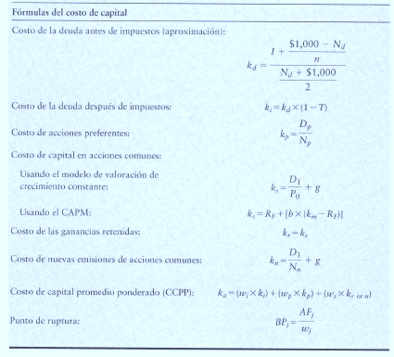
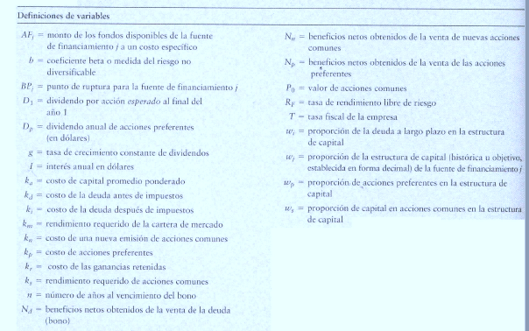

Punto de Ruptura = es aquél que existe cuando a una empresa se le acaba una de sus fuentes de financiamiento actuales y debe
pagar un costo más elevado para obtener más fondos de ese tipo

